Sheet1
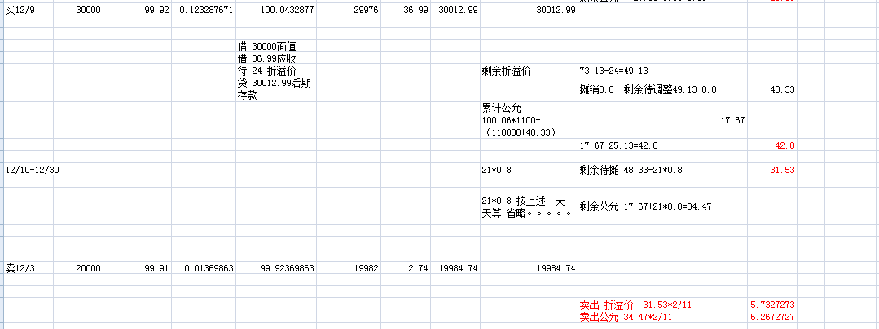
可供出售
日期 | 交易 | 金额 | 折溢价 | 剩余折溢价 | 摊销值
12.1 | 买入 | 120000 | 124 | 122.21 | -1.79
12.2-12.4 |  |  |  | 116.84
12.5 | 卖出 | 40000 | 38.946666667 | 76.703333333 | -1.19
12.6-12.8 |  |  |  | 73.133333333
12.9 | 买入 | 30000 | 24 | 48.333333333 | -0.79
12.10-12.30 |  |  |  | 31.533333333
12.31 | 卖出 | 20000 | 5.7333333333 | 31.533333333
 |  | 系统 | 5.72

公允 | 1204 | 市场价 | 100.06 | 剩余总公允 | -44.85
 | 1209 | 摊销净价 | 100.04393513
 | 1209 | 公允值 | 4.8194622981 |  | 系统为42.79
 | 1205 | 结转公允 | 14.95
 | 1204+1209-1205 | 剩余公允 | -25.080537702
 | 1231 | 公允值 | -4.560097764 |  | 系统为6.28
 |  |  |  | 剩余总公允
 | 1204 | 市场价 | 100.06 | -44.85
 | 1205 |  |  | 28.71
 | 1206
 | 1207 |  |  | #VALUE!
 | 1208 |  |  | #VALUE!
 | 1209

